Methodology
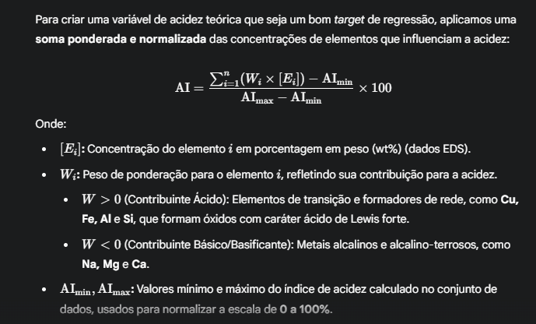
wt.% | 0.64 | 0.33 | 0.06 | 0.00 | 0.08 | 0.07 | 0.09 | 0.35 | 0.01 | 0.01 | 0.01
W | C (%) | Fe (%) | Cu (%) | Cl (%) | Na (%) | Al (%) | Si (%) | O (%) | K (%) | Mg (%) | Ca (%)
62 | 39.68 | 20.46 | 3.534 | 0 | 4.96 | 4.34 | 5.58 | 21.7 | 0.62 | 0.62 | 0.62

